Selección
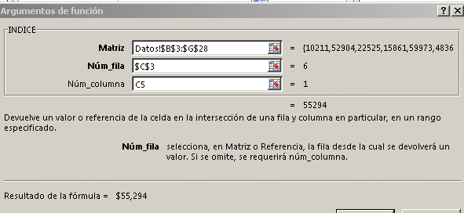
Cuadro de Lista ↓
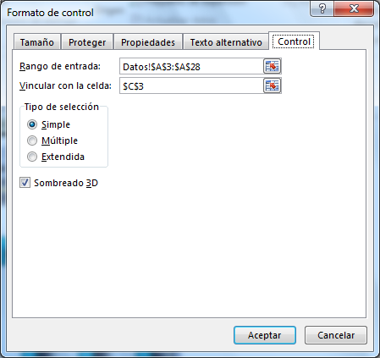
 | 1 |  | ALEXANDER |  | Ventas x Mes →ALEXANDER
 | Ventas x Mes |  |  |  |  |  | Ventas Semestre
 | 1 | 2 | 3 | 4 | 5 | 6
 | $55,362 | $69,996 | $96,706 | $35,378 | $55,407 | $19,949 | $332,798

Ventas x Mes →ALEXANDER

Seleccionar la resaltada ↑

